ANEXO TECNICO
Gobierno del Estado de Veracruz Catálogo General 2021

Dependencia o Entidad Solicitante:

Partida:
529 00 3 Muebles escolares

Núm. | Descripción | Unidad de Medida | Cantidad | Precio unitario estudio de mercado 2021 (Incluye IVA) | Importe | Imágenes de referencia
1 | SILLA ESCOLAR PROFESIONAL: ESTRUCTURA FABRICADA DE ACERO MACIZO DE 1/2" Y SOPORTE DE DOBLE MACIZO DE 1/2" CON ACABADO ESMALTADO REFORZADO CON PARRILLA DE 1/4. ASIENTO Y RESPALDO DE POLIPROPILENO MOLDEADOS ERGONÓMICAMENTE , PALETA DE POLIPROPILENO. | PIEZA |  | $2,014.99
2 | PIZARRON WILSON BLANCO: ELABORADO EN BASE DE MADERA MDF, DE 9MM DE ESPESOR. CUBIERA A UNA CARA CON WILSON LINER BLANCO BRILLANTE,ESPECIAL PARA PLUMON Y FACIL BORRADO EN SECO. RESISTENTE A SOLVENTES(THINNER,ALCOHOL,AGUARRAS Y ACIDO).ADERIDO CON PEGAMENTO INDUSTRIAL DE ALTA RESISTENCIA.ARMADO CON MARCO PERIMETRAL DE PERFIL DE ALUMINIO ANODIZADO NATURAL DE ½”DE ESPESOR AL CORTE 45°,PORTA PLUMIN A TODO LO LARGO PARA COLOCACION DE ACSESORIOS(MARCADOR Y BORRADOR)Y SISTEMA DE BARRENOS PARA COLOCAR A MURO. MEDIDA 1.20 M X 2.40 M | PIEZA |  | $3,984.60
3 | SILLA DE VISITA ISO STACK CONVENCIONES: ESTRUCTURA FABRICADA EN ACERO MACIZO DE 1/2", Y SOPORTE DE REPALDO DE TUBULAR OVALADO CAL 18 ACABADO EN CROMO O PINTURA HORNEADA MICROPULVERIZADA COLOR NEGRO SEMI MATE TEXTURIZADA. ASIENTO COLOR NARANJA Y RESPALDO ACOJINADO CON HULE ESPUMA DE POLIURETANO FLEXIBLE DE 24 KG/M³ DE DENSIDAD O POLIURETANO INYECTADO. TAPIZADO EN TELA PLIANA | PIEZA |  | $1,757.40 |  | 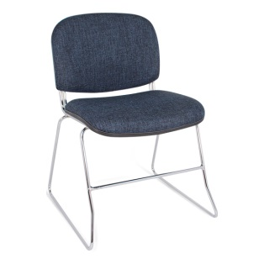
4 | MESA PARA MAESTRO: PATAS FABRICADA EN PERFIL DE ACERO TUBULAR CUADRADO DE 1 ¼” CAL 18 Y MARCO PERIMETRAL EN TUBULAR RECTANGULAR 2" X 1". CON CUBIERTA DE MELAMINA DE 19 MM DE ESPESOR CON CUBRECANTOS EN MOLDURA "T" EN COLOR NEGRO. CUBIERTA EN COLORES: GRIS MEDIDAS: LARGO 120CM, FONDO 60CM Y ALTURA 75CM. | PIEZA |  | $1,552.49 |  | 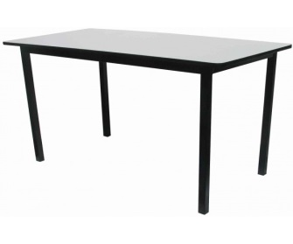
5 | MESA BINARIA: PATAS FABRICADA EN PERFIL DE ACERO TUBULAR CUADRADO DE 1 ¼” CAL 18 Y MARCO PERIMETRAL EN TUBULAR RECTANGULAR 2" X 1". CON CUBIERTA DE POLIPROPILENO, TRIPLAY CON LAMINADO PLASTICO CON CANTOS PULIDOS, MELAMINA DE 19 MM DE ESPESOR CON CUBRECANTOS EN MOLDURA "T" EN COLOR NEGRO. | PIEZA |  | $1,566.00 |  | 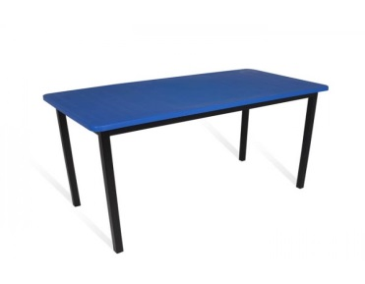
6 | BANCO DE TRABAJO PARA LABORATORIO - ALTURA: 70 CM DIÁMETRO DE ASIENTO: 30 CM. ESTRUCTURA TUBULAR 3/4" CALIBRE 20. REGATONES DE PLÁSTICO INYECTADO EN LA PATAS | PIEZA |  | $512.99
7 | BANCO PARA LABORATORIO: - ALTURA 90 CM, BANCO METALICO PARA LABORATORIO ESCOLAR, CON ASIENTO DE POLIPROPILENO EN COLOR NEGRO., ALTURA 90 CM, DIAMETRO DEL ASIENTO DE 30 CM. | PIEZA |  | $593.99 |  | 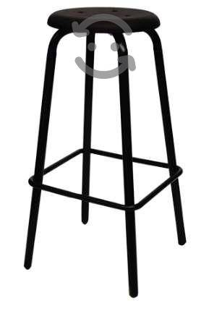
8 | PUPITRE CON PALETA DE POLIPROPILENO: JUMBO PINTADO, ASIENTO Y RESPALDO INTEGRADOS EN CONCHA. ESTRUCTURA DE TUBULAR REDONDO DE 1” CAL 18. ASIENTO Y RESPALDO SEPARADO EN POLIPROPILENO MOLDEADO EN COLOR AZUL. PALETA DE POLIPROPILENO COLOR NEGRO.GRANDE REFORZADO CON PLACAS DE SUJECION. | PIEZA |  | $1,007.98 |  | 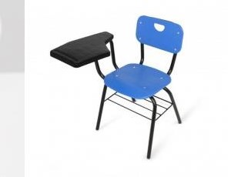
9 | MESA TRAPEZOIDAL INDIVIDUAL: CON PATAS RECTAS, ESTRUCTURA FABRICADA EN PERFIL DE ACERO TUBULAR CUADRADO DE 1 ¼” CAL 18 Y MARCO PERIMETRAL EN TUBULAR RECTANGULAR 2" X "1". CUBIERTA DE POLIPROPILENO. ESTRUCTURA COLOR NEGRO, CUBIERTA EN TONO: AZUL, ROJO, VERDE, AMARILLO, NARANJA. MEDIDAS: FRENTE 90CM X FONDO 40CM X ALTURA 75CM. | PIEZA |  | $1,450.00 |  | 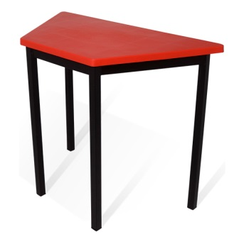
10 | MESA TRAPEZOIDAL BINARIA: CON PATAS RECTAS, ESTRUCTURA FABRICADA EN PERFIL DE ACERO TUBULAR CUADRADO DE 1 ¼” CAL 18 Y MARCO PERIMETRAL EN TUBULAR RECTANGULAR 2" X "1". CUBIERTA DE POLIPROPILENO. ESTRUCTURA COLOR NEGRO, CUBIERTA EN TONO: AZUL, ROJO, VERDE, AMARILLO, NARANJA. MEDIDAS: FRENTE 120CM X FONDO 60CM X ALTURA 75CM. | PIEZA |  | $1,450.00 |  | 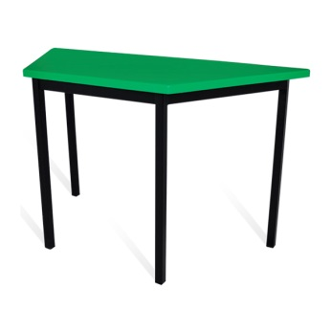
11 | SILLA ESCOLAR DE POLIPROPILENO CON PARRILLA: ESTRUCTURA EN TUBULAR REDONDO DE ¾”. CON REFUERZO EN PATAS DE TUBULAR REDONDO DE ½”. ASIENTO Y RESPALDO SEPARADO EN POLIPROPILENO COLOR: AZUL, NARANJA, VERDE. | PIEZA |  | $742.01 |  | 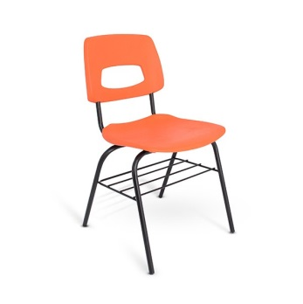
12 | SILLA ESCOLAR DE POLIPROPILENO SIN PARRILLA: SILLA CON ESTRUCTURA FABRICADA EN TUBULAR REDONDO DE 1” CAL18 REFORZADO Y REFUERZOS LATERALES EN TUBULAR REDONDO DE 1/2". ACABADO EN PINTURA HORNEADA MICROPULVERIZADA COLOR NEGRO SEMIMATE TEXTURIZADO. ASIENTO Y RESPALDO SEPARADOS DE POLIPROPILENO MOLDEADO, EN COLOR: VERDE, AZUL O NARANJA. | PIEZA |  | $721.00 |  | 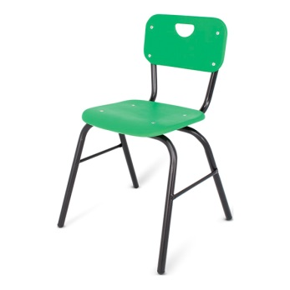
13 | SILLA APILABLE TELA NEGRA PARA VISITA SIN BRAZOS LÍNEA: ECONOSILLAS, MODELO ECOVISITA O SIMILAR COLOR: NEGRO FABRICADO EN: ESTRUCTURA DE ACERO TUBULAR DE 7/8 DE DIÁMETRO CALIBRE 20 TERMINADA EN PINTURA EPÓXICA, ASIENTO Y RESPALDO EN TELA O VINIL. ESTIBABLE MEDIDAS: 44CM ANCHO X 82CM ALTO X 40CM FONDO PESO MÁXIMO DE RESISTENCIA: 100KGS | PIEZA |  | $974.40 |  | 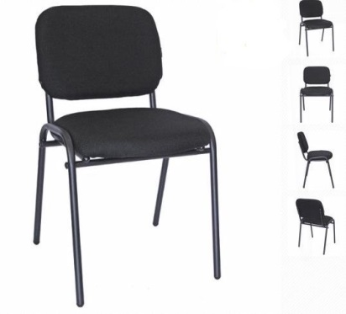
14 | SILLA DE COMPUTO SIN BRAZOS TELA NEGRA ASIENTO DE ALTURA AJUSTABLE, BASE CON RUEDAS MATERIAL: BASE DE NAILON DE 5 PUNTAS TAPIZADO: EN TELA | PIEZA |  | $1,495.24 |  | 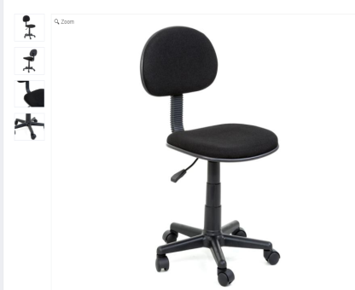
15 | SILLA ACOJINADA PLEGABLE SILLA PLEGABLE DE ALTA CALIDAD ACOJINADA DE TELA – CANELA PATAS CON SOPORTE EN U CON DOBLE REMACHE Y DOBLE BISAGRA PARA MAYOR APOYO. ASIENTO CÓMODO ACOJINADO DE ESPUMA DE 1 1/4" CON RESPALDO DE 3/4". PROTECTOR DE TELA 3M SCOTCHGARD™ REPELE LÍQUIDOS Y BLOQUEA MANCHAS | PIEZA |  | $1,327.04 |  | 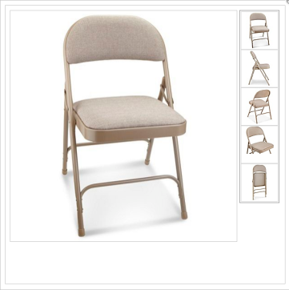
 |  |  |  | Totales:

